Sheet5


 |  | รายงานสรุปข้อมูลค่าเฉลี่ยความขรุขระสากล ( International Roughness Index : IRI)
 |  | ชื่อสายทาง : ทางด่วนเฉลิมมหานคร ทิศทาง : ดินแดง-ท่าเรือ

 |  |  |  |  | เกณฑ์ที่ใช้ (หน่วย m/km)
 |  |  |  |  | 0 | ≤ | เรียบมาก | < | 2.5
 |  |  |  |  | 2.5 | ≤ | เรียบ | < | 3.5
 |  |  |  |  | 3.5 | ≤ | ขรุขระ | < | 4.5
 |  |  |  |  | 4.5 | ≤ | ขรุขระมาก | < | 15
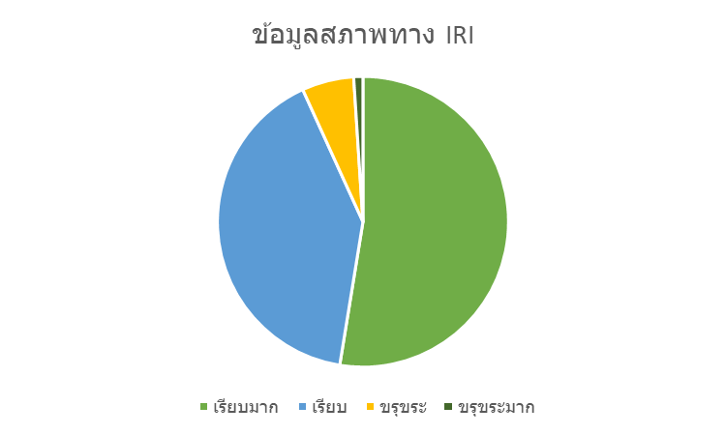

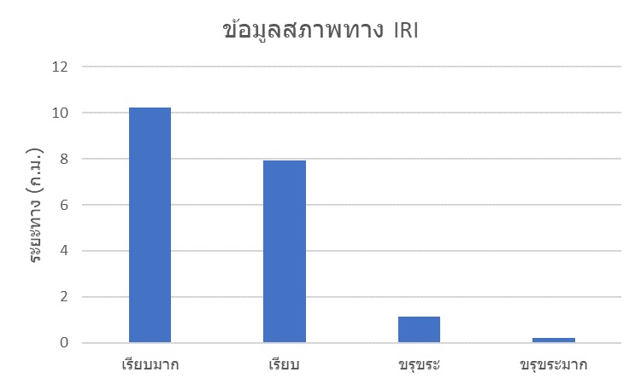

ช่องจราจร | ระยะทาง |  | IRI เฉลี่ย ( ม./ก.ม.) | ระยะทางในแต่ละช่วง (กม.)
 |  |  |  | เรียบมาก |  | เรียบ |  | ขรุขระ |  | ขรุขระมาก
1 | 6.45 |  | 2.54 | 3.1 |  | 3.05 |  | 0.275 |  | 0.025
2 | 6.425 |  | 2.31 | 4.15 |  | 1.725 |  | 0.425 |  | 0.125
3 | 6.625 |  | 2.60 | 3 |  | 3.15 |  | 0.425 |  | 0.05

